Formatação Condicional
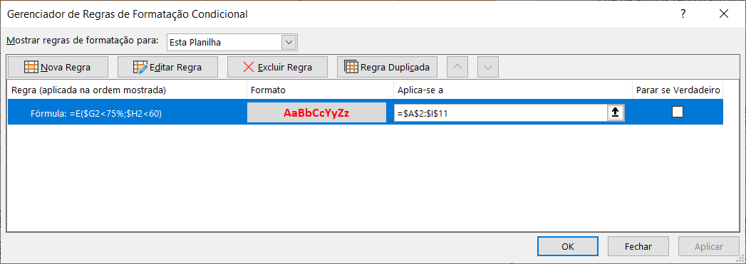
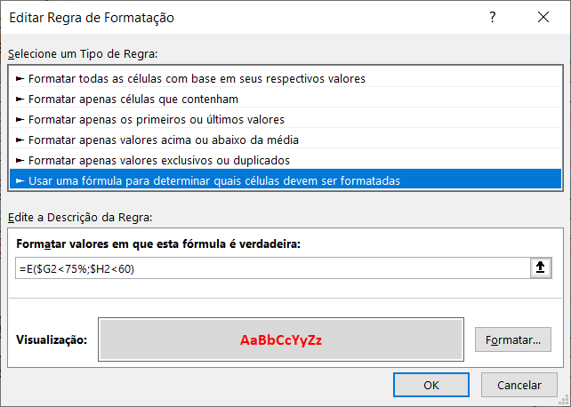
Alunos | Turma | 1º Bim | 2º Bim | 3º Bim | 4º Bim | % Frequencia | Média | Resultado | Qte de Alunos reprovado por nota
Aluno 1 | A | 50 | 90 | 40 | 50 | 61% | 57.5 | Reprovado | Resultado | Média | 5
Aluno 2 | A | 70 | 70 | 90 | 90 | 81% | 80.0 | Aprovado | Reprovado | <60
Aluno 3 | C | 50 | 70 | 50 | 50 | 93% | 55.0 | Reprovado
Aluno 4 | C | 60 | 80 | 90 | 40 | 100% | 67.5 | Aprovado
Aluno 5 | A | 30 | 80 | 30 | 20 | 92% | 40.0 | Reprovado
Aluno 6 | C | 20 | 79 | 71 | 69 | 100% | 60.0 | Aprovado
Aluno 7 | B | 100 | 100 | 100 | 100 | 100% | 100.0 | Aprovado | Qte de Alunos reprovado por frequencia
Aluno 8 | C | 30 | 40 | 50 | 60 | 84% | 45.0 | Reprovado | Resultado | % Frequencia | 3
Aluno 9 | A | 80 | 90 | 80 | 80 | 72% | 82.5 | Reprovado | Reprovado | <75%
Aluno 10 | C | 100 | 30 | 31 | 77 | 55% | 59.5 | Reprovado

Aluno será Aprovado se obtiver Média >= 60 e Frequência >= 75%
caso contrário será Reprovado |  |  |  |  |  |  |  |  | Qte de Alunos reprovado por frequencia e Nota
 |  |  |  |  |  |  |  |  | Média | % Frequencia | 2
Qual a quantidade de alunos reprovados apenas por nota? |  |  |  |  |  |  |  |  | <60 | <75%
E apenas por frequência? E por ambos?

 | FORMATAÇÃO CONDICIONAL

